Worksheet
GRAFICOS AEREOS

XIGNUX
2019-07-01 - 2019-07-31
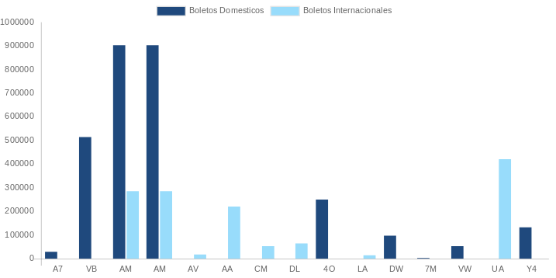

AEROLINEA | CANT | TARIFA/Pesos | %Part
AERO CALAFIA | 7 | 10,280 | 0.38%
AEROENLACES NACIONALES, S.A. DE C.V. | 156 | 296,252 | 10.95%
AEROMEXICO | 243 | 830,545 | 30.69%
INTERJET - ABC AEROLINEAS,S.A. DE C.V. | 76 | 200,022 | 7.39%
LINK CONEXION AEREA, S.A. DE C.V. | 19 | 68,527 | 2.53%
MAYAIR, S.A. DE C.V. | 1 | 1,611 | 0.06%
TRANSPORTES AEROMAR | 4 | 8,251 | 0.30%
VOLARIS | 26 | 53,205 | 1.97%
Total BOLETOS DOMESTICOS | 532 | 1,468,694 | 54.27%

AEROMEXICO | 15 | 240,612 | 8.89%
AEROVIAS DEL CONTINENTE AMERICANO, S.A. AVIANCA | 10 | 72,936 | 2.70%
AMERICAN AIRLINES | 7 | 92,391 | 3.41%
COPA | 9 | 98,098 | 3.62%
DELTA AIRLINES | 10 | 324,363 | 11.99%
EMIRATES AIRLINES | 1 | 99,513 | 3.68%
IBERIA | 1 | -46,480 | -1.72%
UNITED AIRLINES | 17 | 356,188 | 13.16%
Total BOLETOS INTERNACIONALES | 70 | 1,237,621 | 45.73%
Total general | 602 | 2,706,315 | 100%
El consumo es la tarifa antes de impuestos de iva y tua.
El consumo es de tarifa de servicios de vuelos.(No cargos por cambios y revisados)
Cantidades en Pesos Mexicanos

